KW 30-34
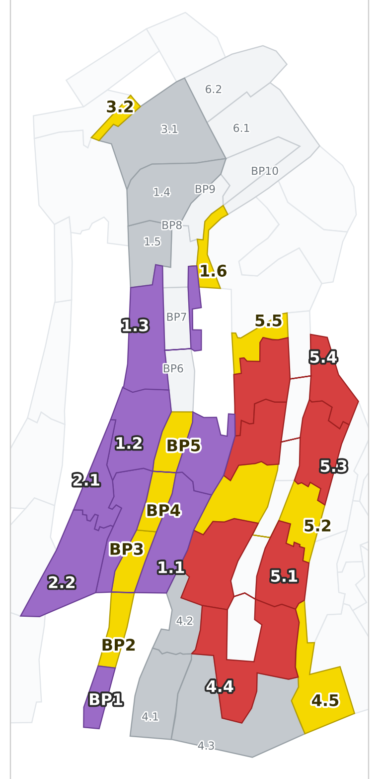
5-Wochenprogramm | 2026-07-20 |  |  |  |  |  |  |  |  |  |  |  |  | Baustelle | RKDO NalpSolar
 |  |  |  |  |  |  |  |  |  |  |  |  |  | Polier | Samuel Decurtins (KW30 Ferien -> Stv. Jorge)
A --> E = Anfang Ende Gesamtbauprogramm | Woche 30 |  |  |  |  |  |  |  |  |  |  |  |  |  | Woche 31 |  |  |  |  |  |  |  |  |  |  |  |  |  | Woche 32 |  |  |  |  |  |  |  |  |  |  |  |  |  | Woche 33 |  |  |  |  |  |  |  |  |  |  |  |  |  | Woche 34
(S),(M),(C),(V),(F) = Zuständigkeit (Vorname) | 2026-07-20 |  | 2026-07-21 |  | 2026-07-22 |  | 2026-07-23 |  | 2026-07-24 |  | 2026-07-25 |  | 2026-07-26 |  | 2026-07-27 |  | 2026-07-28 |  | 2026-07-29 |  | 2026-07-30 |  | 2026-07-31 |  | 2026-08-01 |  | 2026-08-02 |  | 2026-08-03 |  | 2026-08-04 |  | 2026-08-05 |  | 2026-08-06 |  | 2026-08-07 |  | 2026-08-08 |  | 2026-08-09 |  | 2026-08-10 |  | 2026-08-11 |  | 2026-08-12 |  | 2026-08-13 |  | 2026-08-14 |  | 2026-08-15 |  | 2026-08-16 |  | 2026-08-17 |  | 2026-08-18 |  | 2026-08-19 |  | 2026-08-20 |  | 2026-08-21 |  | 2026-08-22 |  | 2026-08-23
Rot = Verzug | Mo |  | Di |  | Mi |  | Do |  | Fr |  | Sa |  | So |  | Mo |  | Di |  | Mi |  | Do |  | Fr |  | Sa |  | So |  | Mo |  | Di |  | Mi |  | Do |  | Fr |  | Sa |  | So |  | Mo |  | Di |  | Mi |  | Do |  | Fr |  | Sa |  | So |  | Mo |  | Di |  | Mi |  | Do |  | Fr |  | Sa |  | So
 | V | N | V | N | V | N | V | N | V | N | V | N | V | N | V | N | V | N | V | N | V | N | V | N | V | N | V | N | V | N | V | N | V | N | V | N | V | N | V | N | V | N | V | N | V | N | V | N | V | N | V | N | V | N | V | N | V | N | V | N | V | N | V | N | V | N | V | N | V | N

1) ABSTECKUNG UND BOHREN
2 Bohrgruppen durchgehend - der neue Euromac (01.08.) ERSETZT den alten Muk

Absteckung 26_5.2 / 5.3 / 5.4 (Rev A9 v. 10.07.)
Absteckung 26_6.1 / 6.2 + BP_B_8 bis B_10

26_4.3 GEBOHRT - Pfaehle einsetzen (Roter Kran, Boei)
Bohren 26_5.2 (75 Stz) - laeuft seit Mo G1
Bohren 26_1.6 (25 Stz) Graben ist seit Mo 20.07. zu G1
Bohren 26_4.5 (13 Stz) G1
Bohren 26_5.5 (2 Stz) + 26_3.2 (4 Stz) G1
Bohren BP_B_2 (9 Stz) + BP_B_3 (29 Stz) G1
Bohren BP_B_4 / BP_B_5 G1
Bohren 26_4.4 (62 Stz) - laeuft seit Mo G2
Bohren 26_5.1 ausserhalb Alpwuestungen (76 Stz) G2
Bohren 26_5.1 Alpwuestungen - NUR mit ADG-Begleitung! G2
Bohren 26_5.3 (153 Stz - ca. 85 schaffbar, Rest KW35) G2
Bohren 26_5.4 (89 Stz) - passt NICHT mehr ins Fenster, ab KW35
INJEKTION 26_4.3 / 4.4 / 5.1 - Material Mo vorbereitet, Start Di 21.07.
Injektion uebrige Bereiche (Nachlauf ~2 Tage) - Freigabe fuer Pfahlkopfplatten

Lieferungen / Bestellungen Passstuecke
Batch 8 (2.1 + 2.2, 100 Stk) - zugesagt 27.07. |  |  |  |  |  |  |  |  |  |  |  |  |  |  | X
Batch 9 (4.1, inkl. Batch 10) - Liefertermin OFFEN -> nachhalten
Batch 11 (28 Tische, best. 15.07.) - Liefertermin OFFEN -> nachhalten |  |  |  |  |  |  |  |  |  |  |  |  |  |  |  |  |  |  |  |  |  |  |  |  |  |  |  |  |  |  |  |  | X
Schrauben Bestellbatch 3 MUSS RAUS - Termin 01.08. (= Samstag) |  |  |  |  |  |  |  |  |  |  |  |  |  |  |  |  |  |  |  |  |  |  |  |  | X
Bestellbatch 12 Stahlbau - muss bis 17.08. angekommen sein |  |  |  |  |  |  |  |  |  |  |  |  |  |  |  |  |  |  |  |  |  |  |  |  |  |  |  |  |  |  |  |  |  |  |  |  |  |  |  |  |  |  |  |  |  |  |  |  |  |  |  |  |  |  |  |  | X

Primaerkonstruktion Berg (Grundsatz: immer EIN Bereich)
26_1.4/1.5/3.2/3.1 -> FERTIG bis Di 21.07. ABEND (Mo: 3.1 + 1.5 montiert)
PZ2025 PRIO 1 (1625, 486, 485) -> CKW
PZ2025 PRIO 2 (415, 412, 390) -> CKW
PZ2025 PRIO 3 (1623, ...) -> CKW
26_2.1 + 26_2.2 -> WECHSEL Do 23.07. nach PRIO 3
STAMMTEAM FREI
ERSATZTEAM: 26_2.1 / 2.2 durchziehen - ohne Unterbruch
26_2.1 + 26_2.2 FERTIG -> bis Mi 05.08. (KW32)
8 Tische geaenderte Hoehen 26_1.1 / 1.2 / 1.3 - ab Do 06.08.
Baupiste B2 / Etappe 2 (9 T.) - Passstuecke muessen da sein!
26_4.1 - Reserve KW34, nur wenn Batch 9 rechtzeitig da
(Reserve / Rest 26_2.2 falls 05.08. nicht erreicht)
Pfahlkopfplatten
26_2.1 + 26_2.2 komplett - bis Fr 24.07. montiert UND QM-bestaetigt
26_4.3 (nach Injektion) + fehlende Pfaehle setzen
26_1.6 / 26_5.2 (nach Injektion)
26_4.4 / 26_4.5 (nach Injektion)

Modultraeger / Stapel
Stapel 39 / 42 / 43 / 44 (+ Teile 45) -> 26_3.1
Stapel 45 / 36 -> 26_2.1
Stapel 46 + 47 -> 26_2.2

3) WERKLEITUNGEN / FEINVERTEILUNG (Camatex NUR KW30 + KW31!)
Kalibrierung Strang C: TG bis Schacht C5 (Rest)
Graben 26_1.6 geschlossen - ERLEDIGT Mo 20.07. (Bohrflaeche frei)
FV B1 Schacht -> 26_1.6 weiterfuehren
Baupiste Etappe 2: Rasenziegel - Mo begonnen, Di fertig
FV Strang C: C5 unten (Start Di 21.07.)
FV Strang C: C4 unten (+ Rohre / Erdung)
FV Strang C: C3 / C2 unten
FV Strang C: C3 / C4 oben ab Schacht
FV Strang C: C5 / C2 oben (Notfall: kleiner Bagger)
Koordinatenaufnahme + Doku FV (Noel) - Aushub IMMER auf Geotextil
Graben bis Schacht D1 fertigstellen
Piste D (Fabian Bissig erst ab KW32 zurueck)
Schacht D1 + GAK C1.1 (Mauderli, best. 16.07., LZ 2-3 Wo) - Termin nachhalten |  |  |  |  |  |  |  |  |  |  |  |  |  |  |  |  |  |  |  |  |  |  |  |  |  |  |  |  | X?
Zustiegsleiter Kabelschacht hinter TG (Do nach Bausitzung) |  |  |  |  |  |  |  |  |  |  |  |  |  |  |  |  |  |  |  |  | X
Erschliessung Wetterstation: Leerrohre ab TG klaeren (Rueckmeldung offen)
Altlasten-Anker ausgraben / abtrennen (min. 0.5 m unter Terrain)
Bereiche Zug- / Ausziehversuche instandstellen
Betonspur -> September (ausserhalb 5-Wochen-Fenster)

4) ERDBAU / FUNDAMENTE (Beton in KW30 NUR Mo 20. + Di 21.07.!)
Fundament Baupiste Etappe 2 erstellen
Fundament 26_2.1 fertigstellen + ausschalen
Fundament 26_4.1 fertigstellen + Einzelfundament ID 755 S4
ALLE Fundamente betonieren (Kaiser + Kuebel, ca. 10:00)
Ausschalen + Material wegraeumen
Deponie raeumen + Ausbreitung zuruecksetzen / Baustellenordnung
TEAM: PIZZAESSEN - Fr 21.08. mittags
5) UBB / UMWELT / SICHERHEIT
UBB-Rueckmeldung Begehung 16.07. einfordern (ueberfaellig) | X
26_1.4 + 26_1.5 sofort auszaeunen (fertig Di abend)
Material auf Kantholz verbaut - FRIST 30.07. |  |  |  |  |  |  |  |  |  |  |  |  |  |  |  |  |  |  |  |  | X
Mock-up-Tische raus, Camatex zieht Stuetzen; Stuetzen ins Tal, Matratzen IP Berg
Kleingebinde/Trichter in Auffangwanne, abends in Container IP Berg (laufend)
Loecher Bohrlafetten-Abstuetzung sofort flicken; Vegetation nach Ueberfahrt pruefen
Bodenzwischenlager Tal schneiden + Schnittgut abfuehren - FRIST 04.08. |  |  |  |  |  |  |  |  |  |  |  |  |  |  |  |  |  |  |  |  |  |  |  |  |  |  |  |  |  |  | X
ADG-Termin Alpwuestungen 26_5.1 nachfassen (Wunschwoche 27.-31.07.) | X
Gewaesserraum 5.5 m an ILF fuer weitere Baupisten; Birkhuhn-Schild abbauen
Ausweichen nur an erlaubten Stellen - zw. 3.1 und Kurve 2.2 VERBOTEN
Offen: Einblasshuttle Zeitler bestellen | KSR DN60 Lager zaehlen | Baupisten PZ4 pruefen
Personalbedarf (inkl. Polier) | 22 |  | 22 |  | 22 |  | 22 |  | 22 |  | 0 |  | 0 |  | 22 |  | 22 |  | 22 |  | 22 |  | 22 |  | 0 |  | 0 |  | 22 |  | 22 |  | 22 |  | 22 |  | 22 |  | 0 |  | 0 |  | 22 |  | 22 |  | 22 |  | 22 |  | 22 |  | 0 |  | 0 |  | 22 |  | 22 |  | 22 |  | 22 |  | 22 |  | 0 |  | 0
Bemerkungen
 | Samuel Ferien 20.-24.07. (Stv. Jorge, ab Mi) Fabian Bissig Ferien KW30+31 | Reto Poehl krank las Rueras gesperrt bis 24.07. Kabelzug 22.-24.07.: Do 23.07. 08-13h GAR keine Durchfahrt -> Beton NUR Mo 20. / Di 21.07. Camatex nur KW30 + KW31 vor Ort IST Mo 20.07. (TB Chris): Graben 1.6 zu, Beton 4.1+2.1, Rasenziegel BP2, Stahlbau 3.1+1.5, Mucks in 5.2 und 4.4, 4.3 gebohrt + Pfaehle rein. Injektion 4.3/4.4/5.1 erst ab Di. |  |  |  |  |  |  |  |  |  |  |  |  |  | Stahlbau-STAMMteam frei Do 30.07. - Di 04.08. -> ERSATZTEAM uebernimmt, 26_2.1 laeuft durch (Bemannung + Einweisung rechtzeitig klaeren!) Luka Ferien ab Do 30.07. bis 14.08. Fabian Bissig Ferien ADG-Begleitung Alpwuestungen 26_5.1 Camatex letzte Woche |  |  |  |  |  |  |  |  |  |  |  |  |  | Neuer Euromac ab 01.08. - ERSETZT den alten Muk, es bleibt bei 2 Bohrgruppen 01.08.: Schrauben-Bestellbatch 3 raus Alexander Ferien 03.-14.08. | Luka Ferien Stahlbau: 2.1 + 2.2 fertig bis Mi 05.08., danach falsche Hoehen 1.1/1.2/1.3 |  |  |  |  |  |  |  |  |  |  |  |  |  | Alexander + Luka Ferien Schacht D1 / GAK C1.1 Lieferung Mauderli |  |  |  |  |  |  |  |  |  |  |  |  |  | Jorge Ferien 17.-21.08. Bestellbatch 12 muss bis 17.08. da sein Fr 21.08. mittags: PIZZAESSEN mit dem Team Bohren 26_5.3 laeuft in KW35 weiter 26_5.4 (89 Stz) startet erst KW35

